PET&MRI依頼
●下記の赤枠内（1枚目：FAX送信用）に必要事項を入力してください。入力内容が2枚目：受診者様控に自動的に反映されます。
●全部で3枚印刷されます。1枚目をさいたまセントラルクリニックへFAX送信してください。2枚目、3枚目は受診者様へお渡しください。
●作成後『上書き保存は』しないでください。保存が必要な場合は必ず『名前をつけて保存』にて名前を変えて保存してください。

 |  |  |  |  |  |  |  |  |  | <1枚目>FAX送信用/貴院控 |  |  |  |  |  |  |  |  |  |  |  | <2枚目>受診者様控 |  |  |  |  | <3枚目>受診者用案内図
診療情報提供書 【ＰＥＴ/ＣＴ・ＭＲＩ検査依頼票】 |  |  |  |  |  |  |  |  |  |  |  |  |  | ●●● 受診者様用控【検査予約票】●●● |  |  |  |  |  |  |  |  |  | ●●● さいたまセントラルクリニック案内図【受診者様用】●●●
 |  |  |  |  |  |  |  |  |  |  |  |  |  | さいたまセントラルクリニック
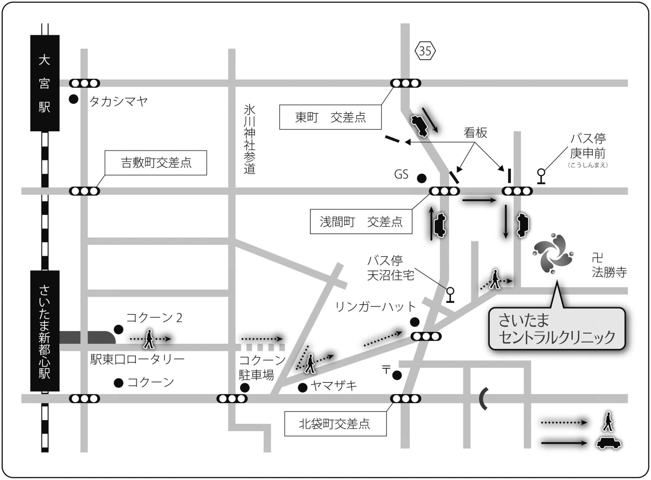
浦和方面から右折禁止
さいたまメディカルタウン3階
さいたまセントラルクリニック ご担当者様 |  |  |  |  |  | 以下の患者様の検査および画像診断をお願い申し上げます。 |  |  |  |  | 申込日 | 2025-12-17 |  |  |  |  |  | *下記の受付時間までに3階受付へお越しください。

 | 検査予約日時： |  |  | 2025年 |  | 月 | 日 | 午前 | 午後 | 時 | 分 | 受付 |  | 検査予約日時： |  | 2025年 | 月 | 日 |  | 時 | 分 | 受付

貴医療機関名 |  |  |  |  |  |  | 診療科名 |  |  | ご担当医師名（フルネーム） |  |  |  | ご依頼医療機関名 |  |  |  | 診療科名 |  | ご担当医師名

TEL: |  |  |  | FAX: |  |  |  |  |  |  |  |  |  | TEL： |  |  |  |  |  |  | 先生よりご依頼

依頼検査種 および 検査部位 *それぞれ 1部位のみ |  | PET/CTのみ |  |  | 頭頂部～大腿基部 |  | 頭部(脳)のみ |  |  | その他（ |  |  | ） | 検査名 |  |  |  | MRI
 |  | PET/CTと MRI（同日） |  |  | ＭＲＩの 撮像部位 | 脳 | 頭頸部 | 乳房 | 上腹部 |  | 骨盤部
 |  |  |  |  |  |  | その他（ |  |  |  |  |  | ）
 |  | MRIのみ |  |  | 脳(MRI･MRA) |  | 頭頸部 | 乳房 | 上腹部 |  | 骨盤部 |  |  | フリガナ |  |  |  |  | 依頼病院ID
 |  |  |  |  | 頚椎 | 胸椎 | 腰椎 | その他（ |  |  |  |  | ） | 受診者様氏名 |  |  |  | 様 | ご連絡先
年
 |  | ⇒ | MRI造影希望 |  | あり |  |  | ※eGFR30未満の方や喘息治療中の方は原則単純となります |  |  |  |  |  |  |  |  |  |  | ご連絡先
 |  |  |  |  | *クレアチニン値（ |  |  | mg/dl） | ←造影検査希望の方は記入ください |  |  |  |  | 生年月日 | 西暦 |  | 月 | 日 | 内容に誤りがある場合は下記までご連絡ください

姓
名
検査日までに当クリニックより確認のご連絡をいたします。
ご質問がありましたら下記までご連絡ください。
フリガナ |  |  |  |  |  | イニシャル | 性別 | 外来 | 次回外来 |  | 入院中 | / | に退院
患者様氏名 |  |  |  |  |  |  | 男 | 連絡先1 | 本人 | 自宅
 |  |  |  |  |  |  | 女 | 連絡先2 | 本人 | 携帯
検査予約担当：TEL ０４８-６５８-３７３３（受付時間 ９:００～１８:００）
生年月日 |  | 西暦 |  | 年 | 月 | 日 | 生まれ | 体重 |  | Kg | 貴院ＩＤ

■検査当日にお持ち頂くもの
□診療情報提供書（紹介状）
□マイナ保険証または資格確認書
□各種公費医療受給者証
□主治医より預かったCD・フィルム
□服用中のお薬とお薬手帳
□検査ご予約票（本用紙）
■PET/CT検査についてのご注意
□ご来院の6時間前から食事を中止してください。
お水、お茶は飲んでいただいて構いません。特に
糖分を含むものを摂取されますと、検査の画像に
影響がでて診断ができにくくなります。ご注意く
ださい。
□検査の前日から下剤の服用はお控えください。服
用を希望される方は事前にご相談ください。
□糖尿病のお薬（内服薬やインスリン注射）を使用
されている方は、検査前の使用に制限があります。
こちらからご案内する指示に従って使用を中止し
てください。
□下剤、糖尿病のお薬以外の服用中のお薬について
は特に制限はありません。通常通りお飲みいただ
けます。
□検査の所要時間は約2時間半程度です（PET/CT
検査のみの場合）。
□検査料金の目安は3割負担の場合、約32,000円
程です（PET/CT検査のみの場合）。
■MRI検査についてのご注意
□体内電子機器（心臓ペースメーカー、植込型除細
動器、人工内耳等）を装着されている方はMRI検
査を行えません。また、体内金属（ステントやク
リップ、人工関節等）がある場合も素材によって
検査を行えない可能性があります。該当する方は
お申し出ください。
□カラーコンタクトレンズや刺青などは発熱や火傷
の原因となる恐れがあります。安全のため検査を
中止する場合があります。
□造影検査の方および腹部、骨盤部の検査の方は、
ご来院の4時間前から食事を中止してください。
□検査の所要時間は約1時間程度です（MRI検査のみ
の場合）。
□検査料金の目安は3割負担の場合、PET/CTとMRI
（造影）の場合で約45,000円程です。
■その他の注意
□妊娠中や授乳中の方、妊娠の可能性のある方はお
申し出ください。
□閉所恐怖症の方は検査ができない場合があります。
ご予約の際にご相談ください。
□ご予約時間より早く来院された場合も、ご案内は
決められたお時間となります。また、当日の検査
進行状況により、ご予約時間よりご案内が遅くな
ることがありますのでご了承ください。
臨床診断 |  | 脳腫瘍 |  | てんかん |  | 心サルコイドーシス |  |  | 悪性リンパ腫 |  | 悪性黒色腫
 |  | 頭頸部癌（ |  |  |  | ） | 食道癌 | 胃癌 | GIST | 大腸癌 | ：
 |  | 肺癌 |  | 乳癌 |  | 転移性肝癌 |  | 膵癌 |  | 子宮癌 |  | 卵巣癌
●車でのアクセス●
銀座・新宿から車で約40分
＜都心方面から首都高速をご利用の場合＞
首都高速5号線→高速埼玉新都心線→
「新都心西」出口
＜東北道、関越道、常磐道をご利用の場合＞
東京外環道→美女木JCT→高速埼玉新都心線→
「新都心西」出口
＜高崎・熊谷方面から＞
国道17号線→「八幡通り」交差点を左折→
さいたま新都心駅
※ナビをご利用の場合は下記住所を登録ください
（電話番号登録は別の場所が表示される場合が
あります）
●バスでのアクセス●
大宮駅東口より東武バス利用
③番のりば：天沼循環「庚申前」下車 徒歩5分
 |  | その他（ |  |  |  |  |  |  |  |  | ）
*スクリーニングや良悪鑑別
は保険適用外となります
●電車でのアクセス●
JRさいたま新都心駅から徒歩15分
JR大宮駅よりバス10分
＜東京方面から＞
宇都宮線（東北本線）・高崎線の普通列車、また
は上野東京ライン下り電車で『さいたま新都心』
駅まで約25分。
＜新宿・池袋方面から＞
湘南新宿ライン、埼京線で赤羽駅へ。赤羽駅から
大宮方面行きの京浜東北線または上野東京ライン、
宇都宮線、高崎線の下り普通列車へ乗り換え。
※湘南新宿ラインや快速列車は『さいたま新都心』
駅には停車しませんので、ご注意ください。
＜宇都宮・高崎方面から＞
上野東京ライン上り電車、または宇都宮線・高崎線
の普通列車上野行きを利用。
※湘南新宿ラインや快速列車は『さいたま新都心』
駅には停車しませんので、ご注意ください。
●タクシーでのアクセス●
さいたま新都心駅東口から約5分 1.6km
大宮駅東口から約10分 2.4km
検査目的 |  | 病期診断 |  | 転移･再発診断 |  |  | その他（ |  |  |  | ）
病理診断 |  | あ り（結果： |  |  |  |  |  |  |  |  | ）
 |  | 未施行（理由： |  |  |  |  |  |  |  |  | ）
 |  |  | ⇒ | 臨床上、高い蓋然性をもって悪性と診断する
治療 | 手術歴 | 西暦 |  | 年 | 月 | 術式（ |  |  |  |  |  |  | ）

 | 化学療法 | 西暦 |  | 年 | 月 | ～ |  | 年 | 月迄（ |  |  |  | ）
 | 放射線治療 | 西暦 |  | 年 | 月 | ～ |  | 年 | 月迄（ |  |  |  | ）
臨床経過等 画像検査や既往歴等 診断に至るまでの経緯 再発や転移を疑う所見 などを記入ください。

自動改行しますので、改行せずにご入力ください

 |  | 比較用持込画像 |  |  | CT |  | MRI |  | その他（ |  |  |  | ）
 |  | 腫瘍マーカー |  |  |  |  |  |  |  | ガリウムシンチ(同月内) あり

現在の状態 該当する項目に チェックを入れて ください。 |  | 自立歩行 |  | 可 | 車イス | ストレッチャー |  |  | 告知 | 済 | 未
 |  | 以下すべて該当なし |  |  |  | 一部不明（ |  |  |  |  |  |  | ）
 |  | 糖尿病（空腹時血糖 |  |  |  | mg/dl）*200mg/dlを超える場合はご相談ください |  |  |  |  | 内服薬 | インスリン注射
 |  | ペ-スメ-カ- |  | ⇒ | MDCT対応可 |  | MRI対応可 | 体内金属（ |  |  |  |  | ）
 |  | 妊娠(現在) |  | 閉所恐怖症 |  | 30分静止不可 |  | 喘息 | アレルギー（ |  |  |  | ）
l/min
 |  | 人工肛門 |  | ドレーン |  | 経口摂取不可 |  | 気管切開 |  | 酸素（ |  |  | ）
 |  | 感 染 症（ |  |  |  |  | ） | 人工透析
ご都合によりキャンセルされる場合や、ご予約日時を変更される場合は、必ずご連絡ください。
保険適用外の場合10割負担での検査を |  |  |  |  | 希望する |  | 希望しない |  |  | 今回保険適用外説明済み
検査予約担当：TEL ０４８-６５８-３７３３（受付時間 ９:００～１８:００）
検査のご予約は
 |  |  |  | 地域医療連携室：048-658-3733 または代表電話：048-658-3741 |  |  |  |  |  |  |  |  |  |  |  |  |  |  |  |  |  |  |  |  | 医療法人 峯昭会 | 【QR読取】公式ホームページより 「アクセス」をご覧いただけます

診療情報提供書FAX
 |  |  |  | FAX 048-658-3734 |  |  |  |  |  |  |  |  |  |  |  |  |  |  |  |  |  |  | 〒330-0834 埼玉県さいたま市大宮区天沼町2-759

 |  |  |  |  |  |  |  |  |  |  |  |  |  |  |  |  | さいたまメディカルタウン3F |  |  |  |  |  | さいたまメディカルタウン３F
 |  |  |  |  |  |  |  |  |  |  | S2512EXPM-1 |  |  |  |  |  | TEL: 048-658-3741（代表） |  |  |  |  |  | TEL ０４８-６５８-３７４１(代表)
 |  |  |  |  |  |  |  |  |  |  |  |  |  |  |  |  |  |  |  |  |  |  | http://www.saitama-cc.or.jp/

